벤포드 분석
분석 계정과목: | 87_국내제품매출액(40401)
금액 기준열: | 대변

벤포드 법칙 분석 결과
첫째 자리 수 | 실제 건수 | 실제 분포 (%) | 벤포드 분포 (%) | 차이 (%)
1 | 114 | 25.9 | 30.1 | -4.2
2 | 66 | 15 | 17.6 | -2.6
3 | 77 | 17.5 | 12.5 | 5
4 | 58 | 13.2 | 9.7 | 3.5
5 | 44 | 10 | 7.9 | 2.1
6 | 21 | 4.8 | 6.7 | -1.9
7 | 18 | 4.1 | 5.8 | -1.7
8 | 20 | 4.5 | 5.1 | -0.6
9 | 22 | 5 | 4.6 | 0.4

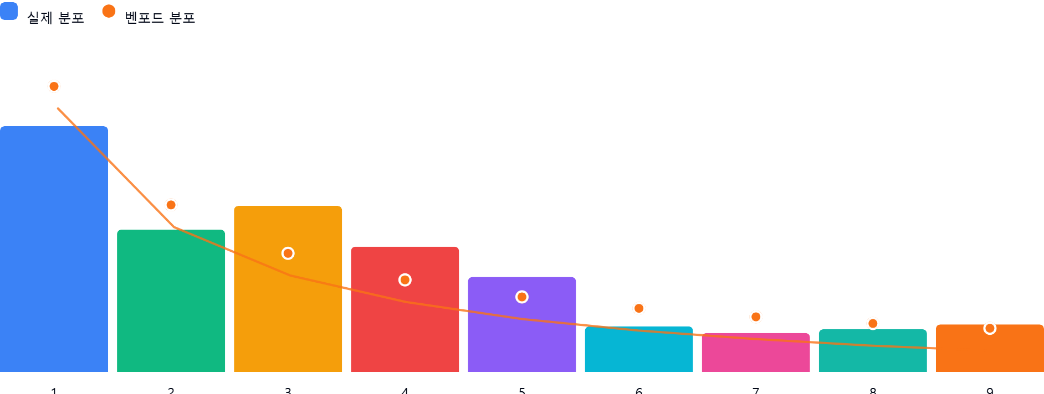

AI 감사인 의견
회계 감사인의 관점에서 제공해주신 '87_국내제품매출액(40401)' 계정에 대한 벤포드 법칙(Benford's Law) 분석 결과를 검토한 의견입니다.

---

## 1. 전반적 평가
본 데이터의 첫째 자리 수 분포는 벤포드 법칙의 이론적 기대치와 비교하였을 때 **'보통 수준의 편차를 보이는 상태'**로 판단됩니다.

* **대체적 경향**: 1과 2로 시작하는 수치가 가장 많아야 한다는 벤포드 법칙의 대원칙은 유지되고 있습니다.
* **상세 평가**: 1~5까지의 숫자가 실제 분포에서 71.6%를 차지하고 있으며, 이는 벤포드 이론치(67.8%)와 비교했을 때 큰 이탈은 없습니다. 다만, 특정 구간(3과 4로 시작하는 수치)에서 이론치를 초과하는 빈도가 나타나고 있어 주의가 필요합니다.

## 2. 특이사항 및 잠재적 위험 분석

분석 결과, **숫자 '3'**에서 이론치(12.5%) 대비 **+5.0%p**의 차이가 발생하여 기준치인 5%에 도달하였습니다.

* **의미**: 실제 데이터에서 '3'으로 시작하는 금액(예: 300,000원, 3,500,000원 등)이 이론적인 기대치보다 과도하게 많이 발생하고 있음을 의미합니다.
* **잠재적 위험**:
* **임의적 금액 설정**: 특정 결재 한도나 승인 기준을 회피하기 위해 관리자가 임의로 설정한 금액이 다수 포함되었을 가능성이 있습니다.
* **반복적 매출 인식**: 영업 부서에서 특정 목표치나 실적 조정을 위해 '3'으로 시작하는 단위의 금액을 인위적으로 발생시켰을 가능성을 배제할 수 없습니다. 이는 매출의 실재성(Existence)과 발생사실(Occurrence)에 대한 위험 신호일 수 있습니다.

## 3. 권고사항

데이터의 편차가 통계적으로 유의미한 이상 징후로 이어지지 않았는지 확인하기 위해 다음의 후속 조치를 권고합니다.

1. **이상치(Outlier) 표본 추출(Sampling)**:
* 첫째 자리 수가 '3'으로 시작하는 거래 건들 중 **금액이 정확히 300,000원, 3,000,000원, 3,500,000원 등 특정 단위로 떨어지는 건**이 있는지 확인하십시오.
* 해당 건들에 대해 매출 증빙(세금계산서, 거래명세서, 입금표 등)을 대조하여 실질 거래 여부를 검증하십시오.

2. **데이터 성격 재검토**:
* 국내제품매출액 계정의 특성상 고정된 단가표나 정형화된 할인 정책이 존재할 수 있습니다. 만약 '3'으로 시작하는 금액이 특정 제품군의 고정 단가라면 이는 정상적인 분포일 수 있으므로, **제품별 단가표와 비교 분석**하여 통계적 편차의 원인이 비즈니스 로직인지 확인하십시오.

3. **추가 분석**:
* 첫째 자리뿐만 아니라 **'둘째 자리 수(Second Digit)'**에 대해서도 벤포드 분석을 수행할 것을 권장합니다. 첫째 자리에서 발견하지 못한 인위적인 데이터 조작 패턴이 둘째 자리에서 더 명확하게 드러나는 경우가 많습니다.

**결론**: 현재의 결과만으로 부정행위를 단정할 수는 없으나, '3'으로 시작하는 데이터군에 대해 **표본 조사(Substantive Testing)**를 수행하여 매출의 정당성을 확보하시기 바랍니다.

